Т-ние состояний и переходов
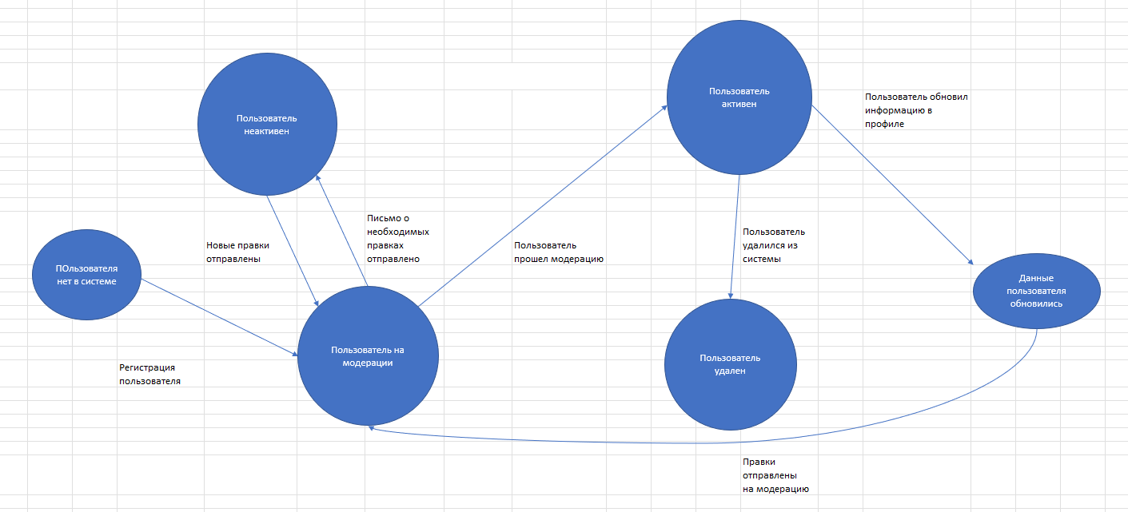
 | English: State Transition Testing
1 | Переход может осуществлять как пользователь, так и система
2 | Объект может находится только в одном состоянии одновременно
3 | Объект должен быть один
4 | Данный вид тест-дизайна не про GUI

